Task4
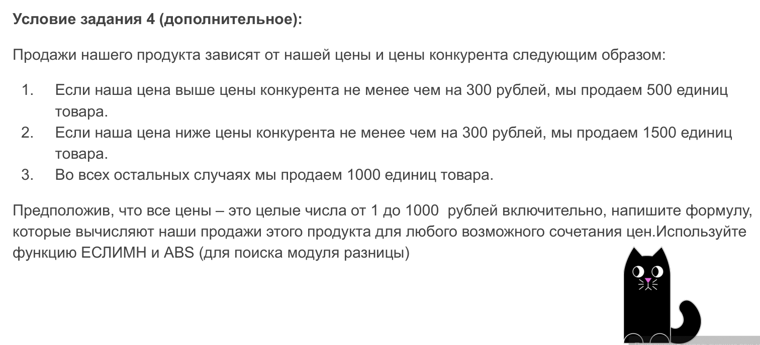
Наша цена продукта | Цена конкурента
1,000 | 500

Объем продаж | 500

